Рус
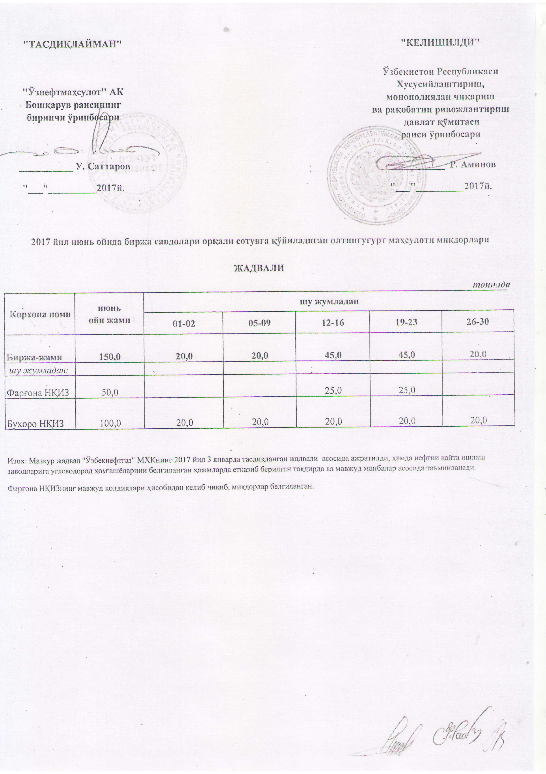
График выставления на биржевые торги серы ЖАДВАЛИ
 |  |  |  |  |  | тонна
Наименование | июнь | в том числе
 |  | 01-02 | 05-09 | 12-16 | 19-23 | 26-30
Всего | 150.0 | 20.0 | 20.0 | 45.0 | 45.0 | 20.0
в том числе
Фаргенский НПЗ | 50.0 |  |  | 25.0 | 25.0
Бухарский НПЗ | 100.0 | 20.0 | 20.0 | 20.0 | 20.0 | 20.0

